缺陷描述
 | 缺陷描述
 | 跟踪记录 |  | 实际完成时间 |  | 复审时间
 |  |  | 开发组负责人签字 |  | 复查人签字
 |  |  | 复查意见
 | 缺陷1
 | 缺陷描述 | 缺陷截图 |  | 缺陷说明 |  | 缺陷已完成截图
 |  | 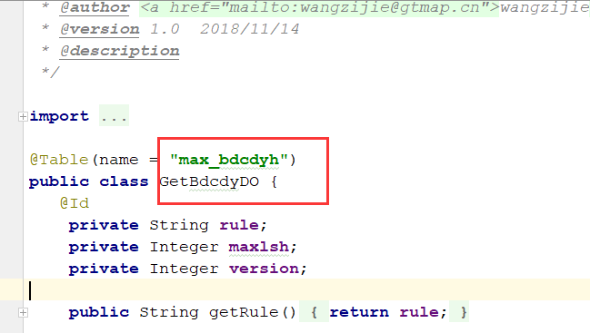 |  | 最大号表名和实体名不规范，建议全都修改。BDCDYH_LSH
 | 反馈记录 |  |  | 计划完成时间 |  | 缺陷类型
 |  |  |  | 原因说明
 |  |  |  | 原因说明
 | 缺陷2
 | 缺陷描述 | 缺陷截图 |  | 缺陷说明 |  | 缺陷已完成截图
 |  | 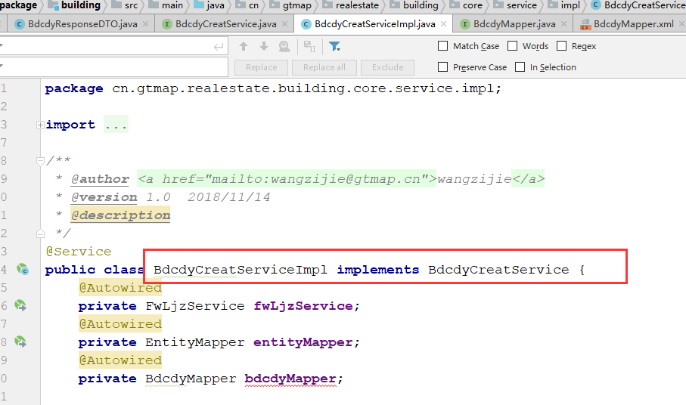 |  | 类名不规范，建议修改，BdcdyhService |  | 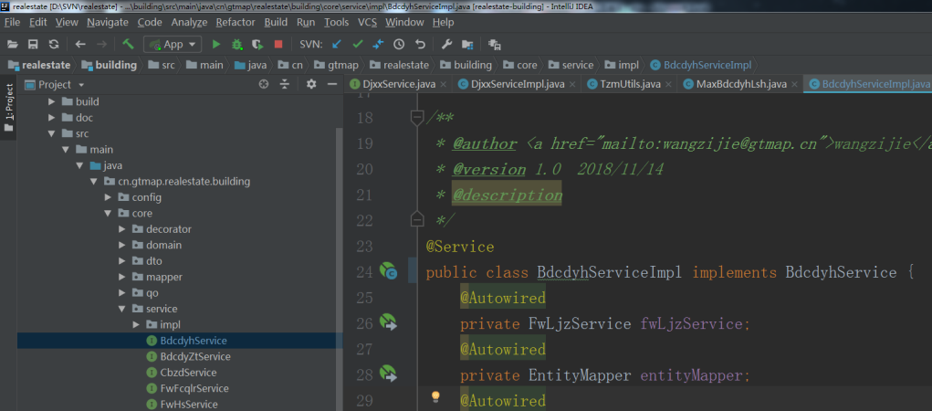
 | 反馈记录 |  |  | 计划完成时间 |  | 缺陷类型
 |  |  |  | 原因说明
 |  |  |  | 原因说明
 | 缺陷3
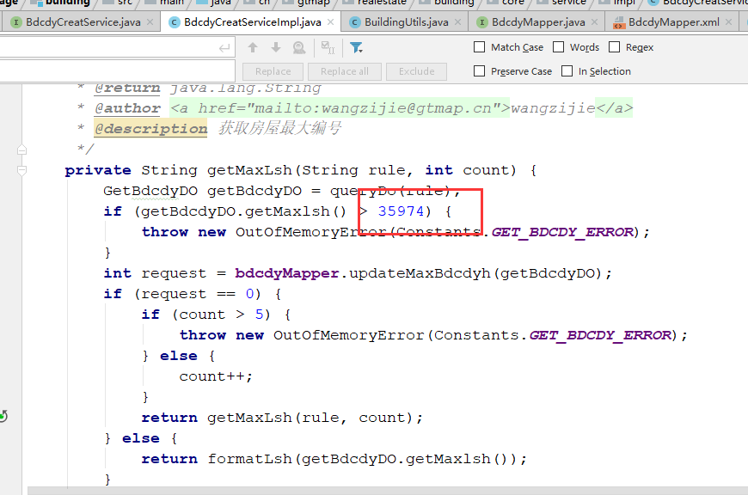
 | 缺陷描述 | 缺陷截图 |  | 缺陷说明 |  | 缺陷已完成截图
 |  |  |  | 定义常量
 | 反馈记录 |  |  | 计划完成时间 |  | 缺陷类型
 |  |  |  | 原因说明
 |  |  |  | 原因说明
 | 缺陷4
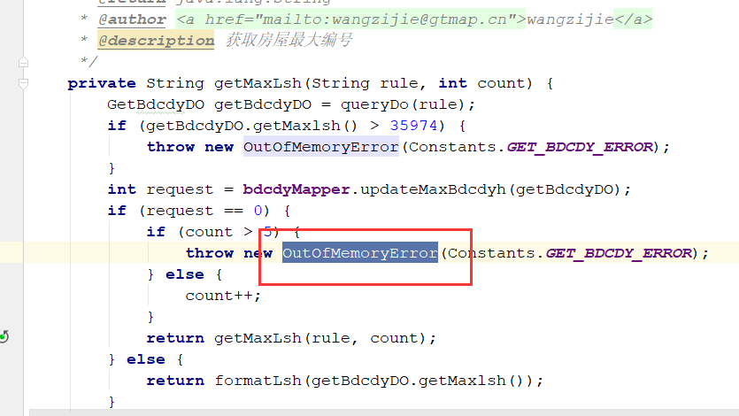
 | 缺陷描述 | 缺陷截图 |  | 缺陷说明 |  | 缺陷已完成截图
 |  |  |  | 异常不符合场景，应该自定义一个编号服务的异常。 |  | 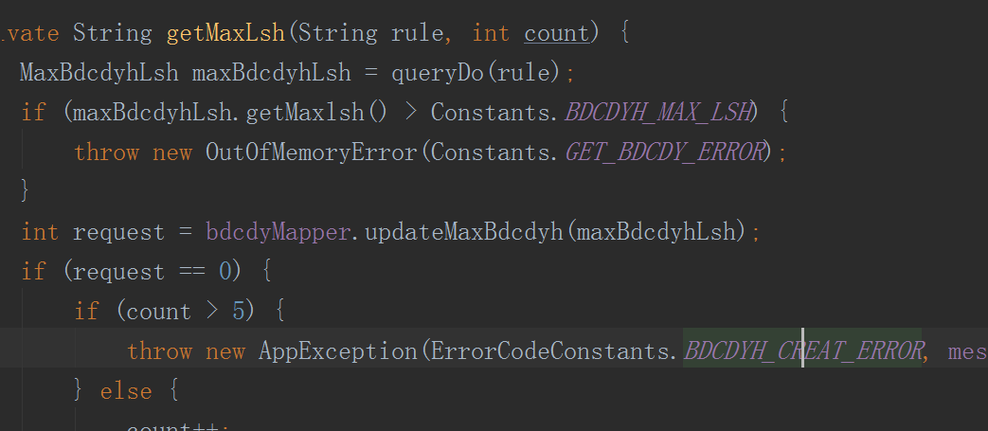
 | 反馈记录 |  |  | 计划完成时间 |  | 缺陷类型
 |  |  |  | 原因说明
 |  |  |  | 原因说明
 | 缺陷5
 | 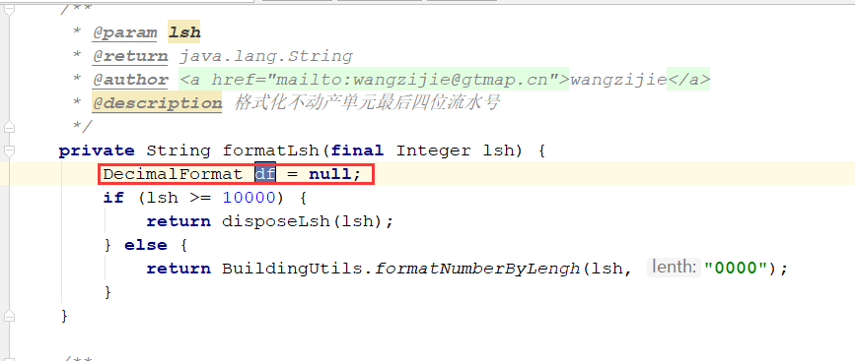 缺陷描述 | 缺陷截图 |  | 缺陷说明 |  | 缺陷已完成截图
 |  |  |  | 去掉无用变量 |  | 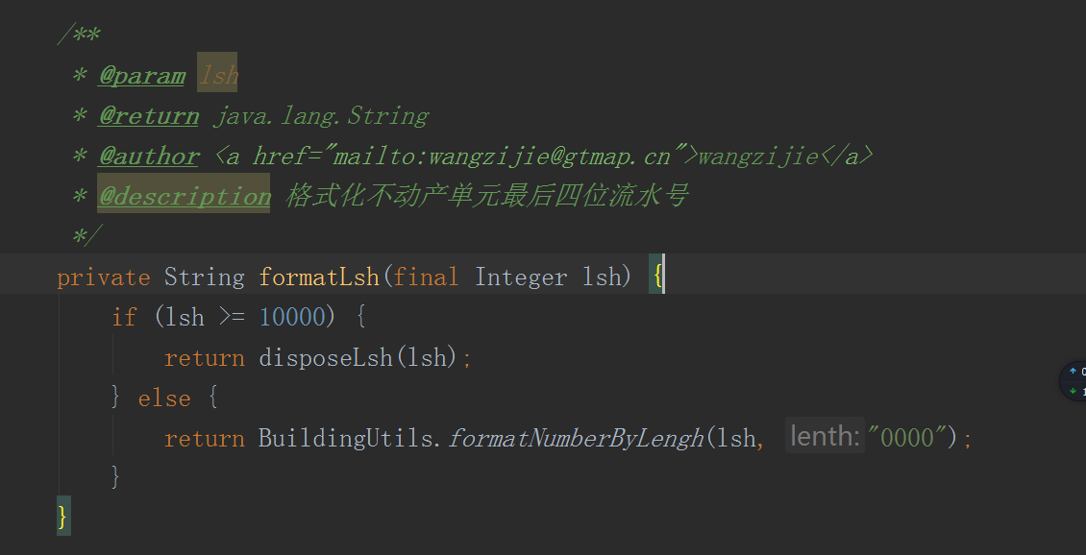
 | 反馈记录 |  |  | 计划完成时间 |  | 缺陷类型
 |  |  |  | 原因说明
 |  |  |  | 原因说明
 | 缺陷6
 | 缺陷描述 | 缺陷截图 |  | 缺陷说明 |  | 缺陷已完成截图
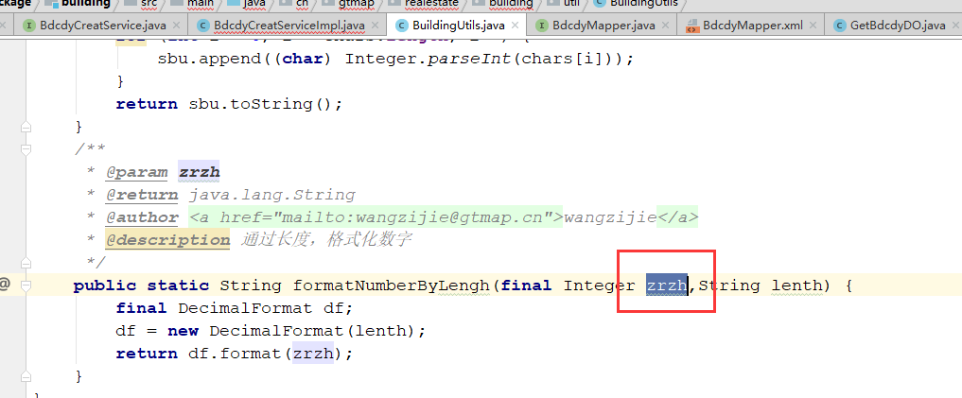 |  |  |  | 工具方法中的参数名，不要这么有针对性 |  | 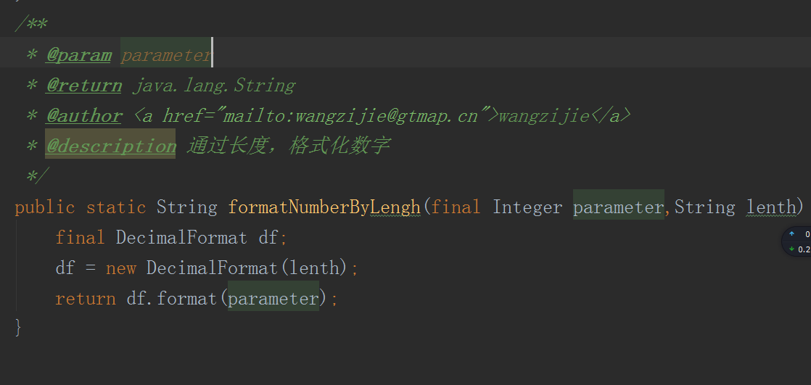
 | 反馈记录 |  |  | 计划完成时间 |  | 缺陷类型
 |  |  |  | 原因说明
 |  |  |  | 原因说明
 | 缺陷7
 | 缺陷描述 | 缺陷截图 |  | 缺陷说明 |  | 缺陷已完成截图
 |  | 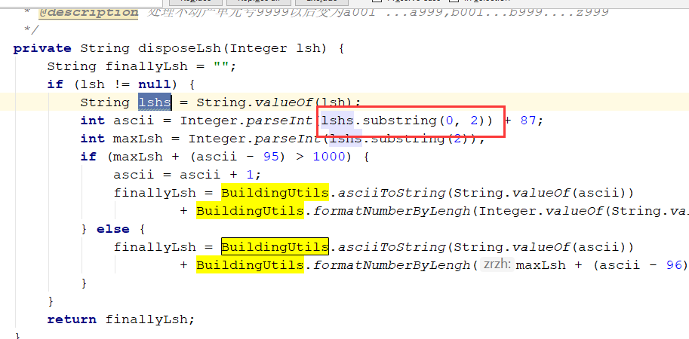 |  | 长度没判断，直接就截取？！ |  | 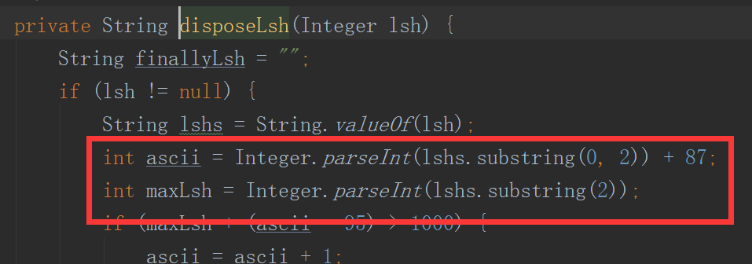
 | 反馈记录 |  |  | 计划完成时间 |  | 缺陷类型
 |  |  |  | 原因说明
 |  |  |  | 原因说明
 | 缺陷8
 | 缺陷描述 | 缺陷截图 |  | 缺陷说明 |  | 缺陷已完成截图
 |  | 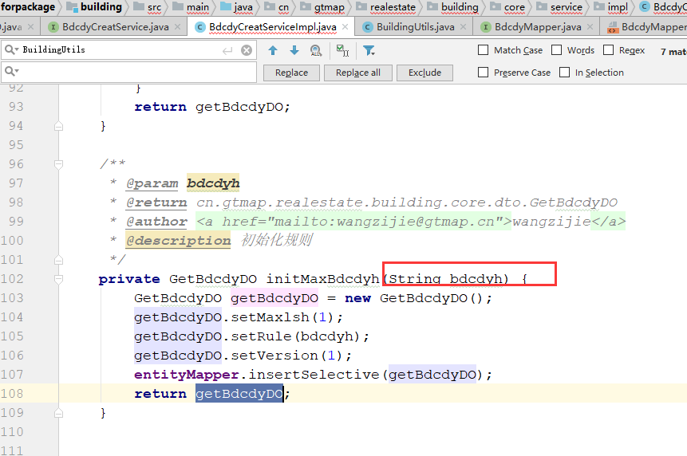 |  | 参数名定义不符合场景 |  | 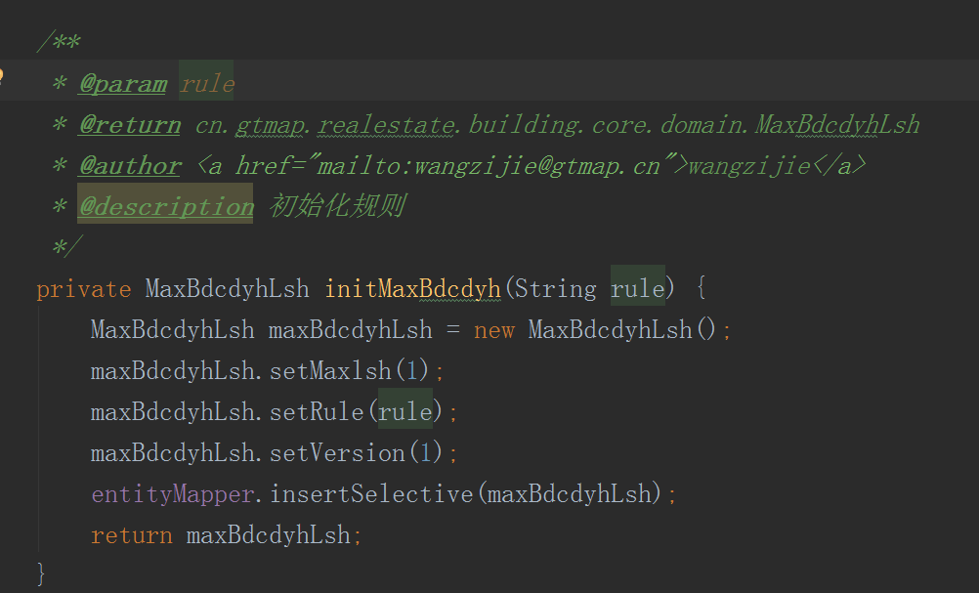
 | 反馈记录 |  |  | 计划完成时间 |  | 缺陷类型
 |  |  |  | 原因说明
 |  |  |  | 原因说明
 | 缺陷9
 | 缺陷描述 | 缺陷截图 |  | 缺陷说明 |  | 缺陷已完成截图
 |  | 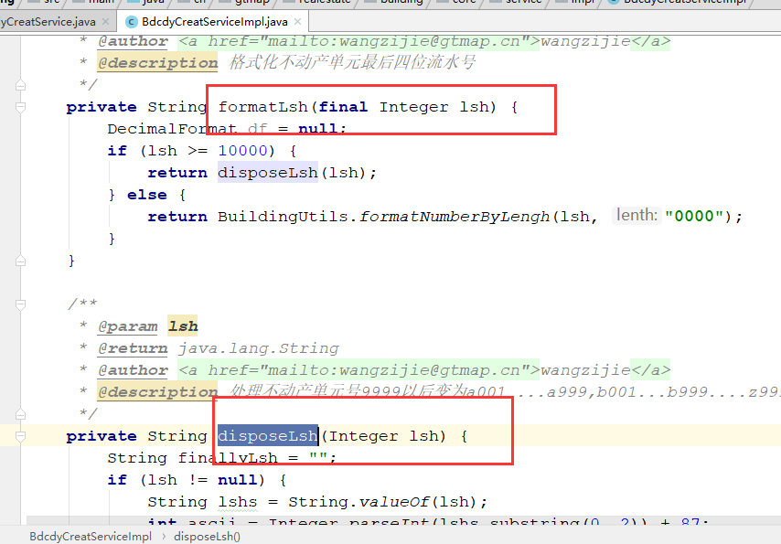 |  | 可以定义成静态方法 |  | 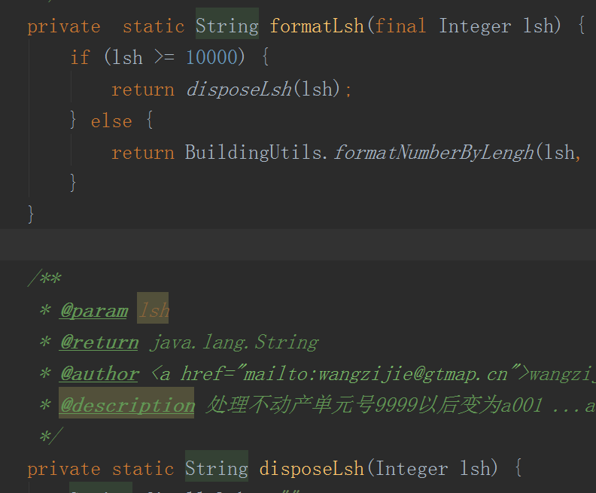
 | 反馈记录 |  |  | 计划完成时间 |  | 缺陷类型
 |  |  |  | 原因说明
 |  |  |  | 原因说明

